Prielaidos 1
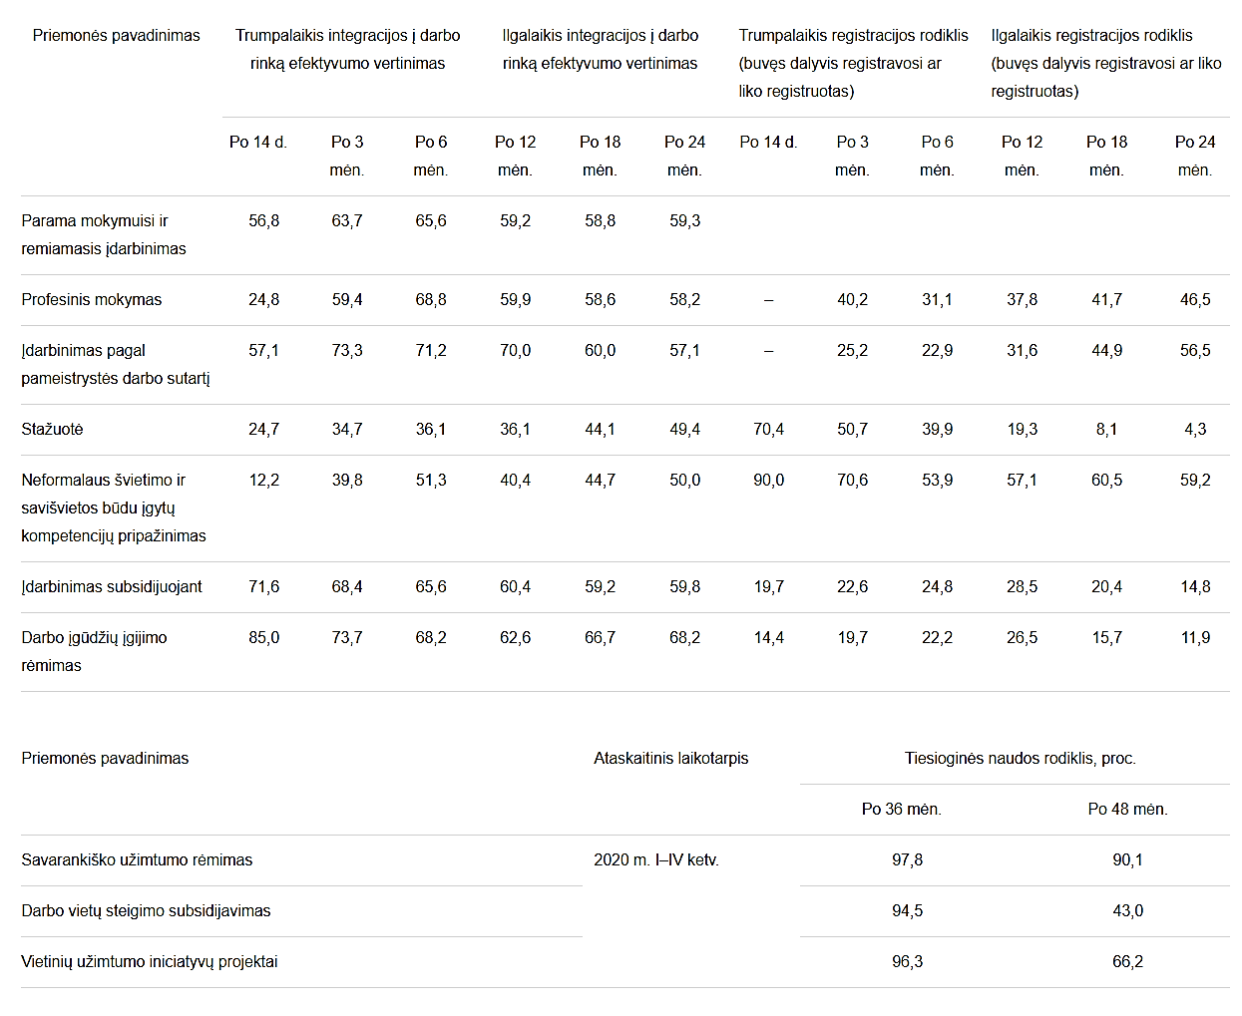
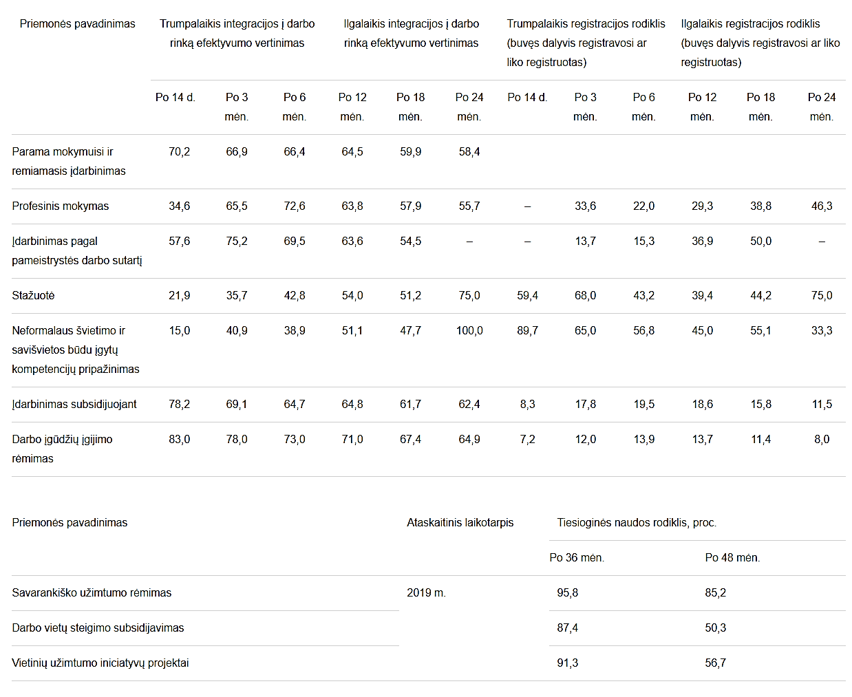
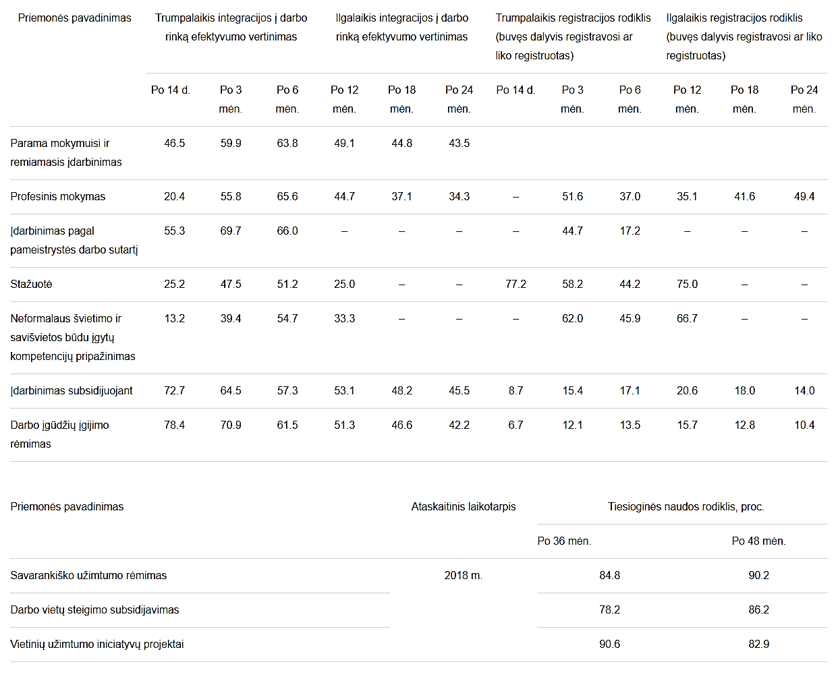
Šiame darbalapyje nurodykite priemonės biudžeto nustatymui ir geriausios alternatyvos išrinkimui naudojamas prielaidas.
 |  |  |  |  |  |  |  |  |  |  |  |  |  |  |  |  |  | Aktyvios darbo rinkos politikos priemonių įgyvendinimo efektyvumas 2020 m. (proc.) |  | Aktyvios darbo rinkos politikos priemonių įgyvendinimo efektyvumas 2019 m. (proc.) | Aktyvios darbo rinkos politikos priemonių įgyvendinimo efektyvumas 2018 m. (proc.)
 | NAUDOJAMI SUTRUMPINIMAI
 | ADRP- Aktyvios darbo rinkos politikos priemonės PM – parama mokymuisi, PJ – parama judumui, RĮ – remiamas įdarbinimas, PDVS – parama darbo vietoms steigti, PR – profesinė reabilitacija, VYR – paslaugų vyresnio amžiaus asmenims teikimas (veikla „Vyresnio amžiaus asmenų potencialo dalyvauti darbo rinkoje didinimas")

 | PAAIŠKINIMAI:
 | Lietuvos regionai neišskiriami, nes vienam asmeniui visur išlaidos panašios.
 | Priemonės aprašyme į sąvoką PM įeina tokios veiklos kaip Profesinis mokymas, stažuotė, pameistrystė ir neformalus švietimo ir savišvietos būdu įgytų kompetencijų pripažinimas, todėl bendras efektyvumas apskaičiuotas išvedant vidurkį.
 | Priemonės aprašyme į sąvoką RĮ įeina tokios veiklos kaip įdarbinimas subsidijuojant, darbo įgūdžių rėmimas todėl bendras efektyvumas apskaičiuotas išvedant vidurkį.
 | Priemonės aprašyme į sąvoką PDVS įeina tokios veiklos kaip savarankiško užimtumo rėmimas, darbo vietų subsidijavimas, vietinių užimtumo iniciatyvų projektai, todėl bendras efektyvumas apskaičiuotas išvedant vidurkį.
 | Priemonės aprašyme sąvoką PJ apima kelionės išlaidos į darbo, stažuotės atlikimo vietą ar į Užimtumo tarnybos organizuojamus konsultavimo grupėms užsiėmimus ir atgal (asmens gyvenamoji vieta yra ne toje pačioje vietovėje kurioje yra darbo, stažuotės atlikimo ar konsultavimo grupėms užsiėmimų vieta).
 | ISTORINIAI DUOMENYS
 | Remiantis Užimtumo tarnybos (toliau – UT) pateiktais istoriniais 3 metų (2020 m., 2019 m., 2018 m.), (PR - 2023 m., 2022 m., 2021 m.) duomenimis apie skirtingų priemonių efektyvumo rodiklius, buvo apskaičiuotas paskutinių 3 metų ilgalaikės integracijos į darbo rinką efektyvumo rodiklio vidurkis. Skaičiuotas 12 mėn. efektyvumas, nes būtent šiam laikotarpiui yra daugiausiai duomenų, todėl galima išsivesti tiksliausią PM ir PR vidurkį. PDVS efektyvumas skaičiuotas po 36 mėn. ir po 48 mėn., nes tik po tokio laikotarpio buvo skaičiuoti efektyvumo rodikliai. VYR (paslaugos vyresnio amžiaus asmenims) bus teikiamos pilotinio projekto metu, tad analogiškų istorinių duomenų nėra, todėl bus naudojami UT pateikti 2023 m., 2024 m., 2025 m. duomenys apie UT registruotų 55-64 m. asmenų, kurie nedalyvavo užimtumo rėmimo priemonėse, bet kuriems buvo teikiamos darbo rinkos paslaugos, perėjimo į užimtumą po 6 mėn. ir po 12 mėn. istoriniai duomenys kartu su papildomu numatomu poveikiu (+ 20 proc. p.), kuris atsiras po VYR paslaugų suteikimo.

 |  |  |  |  |  |  |  |  |  |  |  |  |  |  |  |  |  |  | 51,5

 | ADRP | Ilgalaikis integracijos į darbo rinką efektyvumas 2020 m. |  |  | Ilgalaikis integracijos į darbo rinką efektyvumas 2019 m. |  |  | Ilgalaikis integracijos į darbo rinką efektyvumas 2018 m. |  |  | Paskutinių 3 metų ilgalaikės integracijos į darbo rinką efektyvumo vidurkiai
 |  | Po 12 mėn. | Po 36 mėn. | Po 48 mėn. | Po 12 mėn. | Po 36 mėn. | Po 48 mėn. | Po 12 mėn. | Po 36 mėn. | Po 48 mėn. | Po 12 mėn. | Po 36 mėn. | Po 48 mėn.
 | PM | 51.60 |  |  | 58.13 |  |  | 41.33 |  |  | 50.35
 | RĮ | 61.5 |  |  | 67.9 |  |  | 52.2 |  |  | 60.53
 | PDVS |  | 96.20 | 66.43 |  | 91.5 | 64.07 |  | 84.53 | 86.43 |  | 90.74 | 72.31
 | PR | 48.40 |  |  | 62.50 |  |  | 58.20 |  |  | 56.37
 | Paslaugos | Perėjimas į užimtumą 2025 m. + numatomas poveikis |  |  | Perėjimas į užimtumą 2024 m. + numatomas poveikis |  |  | Perėjimas į užimtumą 2023 m. + numatomas poveikis |  |  | Paskutinių 3 metų perėjimo į užimtumą + numatomo poveikio vidurkis
 |  | Po 6 mėn. | Po 12 mėn. |  | Po 6 mėn. | Po 12 mėn. |  | Po 6 mėn. | Po 12 mėn. |  | Po 6 mėn. | Po 12 mėn.
 | VYR | 40.50 | 45.30 |  | 39.40 | 44.00 |  | 38.80 | 41.50 |  | 39.57 | 43.60
 |  |  |  |  |  |  |  | 2018 prielaida dėl pameistrystės, kad po 12 mėn. mažėjo tokiu pat procentu kaip tarp 3 mėn. Ir 6 mėn., pagal tai procentas 62,3

 | I ALTERNATYVA
 | Suma ADRP | 269,331,297.03 € | 269,831,297.03 €
 | Dalyviai ADRP | 83,585
 | Suma PR | 28,842,442
 | Dalyviai PR | 5069
 | Suma VYR | 4,052,776
 | Dalyviai VYR | 2700
RRF | Kvalifikacijos įgijimo ir verslo skatinimo priemonės | 102,562,699.51 € | 102,562,699.51 € | 102,962,449.51
RRF | Dalyviai Kvalifikacijos įgijimo ir skatinimo priemonėse | 21,670
 | Komunikacinio pobūdžio veiklos | 500,000.00 € |  | Paskutinių 3 metų ilgalaikės integracijos į darbo rinką efektyvumo vidurkiai |  |  |  |  | Pagal efektyvumo proc.asmenų sk, kurie išliks darbo rinkoje

 | VEIKLA | Finansavimo proporcija | Finansavimo suma: | Po 12 mėn. | Po 36 mėn. | Po 48 mėn. | Įkainis 1 asm. | UNIKALIŲ Dalyvių sk. pagal numatytą biudžetą ir skiriamą įkainį | Po 12 mėn. | Po 36 mėn. | Po 48 mėn. | NEUNIKALIŲ Dalyvių sk. pagal numatytą biudžetą ir skiriamą įkainį
 | PM | 29 | 78,106,076.14 | 50.35 |  |  | 3,371.71 | 15,057 | 7,581 |  |  | 23,165
 | PJ | 3 | 8,079,938.91 |  |  |  | 256.47 | 20,477 |  |  |  | 31,504
 | RĮ | 58 | 156,212,152.28 | 60.53 |  |  | 5,868.52 | 17,301 | 10,472 |  |  | 26,618
 | PDVS | 10 | 26,933,129.70 |  | 90.74 | 72.31 | 14,891.85 | 1,175 |  | 1,066 | 849 | 1,808
 | PR |  | 28,842,442.00 | 56.37 |  |  | 5,689.97 | 5,069 | 2,857
 | VYR |  | 4,052,776.00 | 43.60 |  |  | 1,500.00 | 2,700 | 1,177
 | Kvalifikacijos ir kompetencijos įgijimas* |  | 77,867,788.55 | 50.35 |  |  | 3,956.09 | 19,683 | 9,910
 | Verslo skatinimo priemonės** |  | 24,694,910.96 |  | 90.74 |  | 13,936.18 | 1,772 |  | 1,607
 | *Daroma prielaida, jog šių veiklų dalyviai po 12 mėn., išliks darbo rinkoje tokiu pat procentu kaip PM (50,35 proc.), nes veiklos labiausiai susiję su PM intervencijom. |  |  |  |  |  |  |  |  |  |  | 83,095
 | ** Daroma prielaida, jog šių veiklų dalyviai po 36 mėn., išliks darbo rinkoje tokiu pat procentu kaip PDVS (90,74 proc.), nes tai tokios pačios veiklos kaip PDVS intervencijos.
 | Įkainiai |  | Eur/asm
 | PM | Formaliam FĮ | 3,391.49 | 3,371.71 €
 |  | Neformaliam FĮ | 1,647.46
 |  | Aukštos pridėtinės vertės | 3,563.76
 |  | Stažuotė | 1,834.74
 |  | Pameistrystė | 6,421.09
 | PJ |  |  | 256.47 €
 | RĮ | Įdarbinimas subsidijuojant | 3,869.26 | 5,868.52 €
 |  | Darbo įgūdžių įgijimo rėmimas | 7,867.78
 | PDVS |  |  | 14,891.85 €
 | PR |  |  | 5,689.97 €
 | VYR |  |  | 1,500.00 €
 | Kvalifikacijos ir kompetencijos įgijimas |  |  | 3,956.09 €
 | Verslo skatinimo priemonės |  |  | 13,936.18 €
 |  |  |  |  | https://finmin.lrv.lt/lt/aktualus-valstybes-finansu-duomenys/ekonomines-raidos-scenarijus
 | Daromos prielaidos, jog dalyvių skaičius paramos judumui veikloje ir įsidarbinusių dalyvių skaičius bus vienodas pamečiui, t.y. nuo 2024 iki 2029 m. įsidarbins/patirs judumo kaštus po tiek pat asmenų, todėl planuojamas įsidarbinusių per projektą visų asmenų skaičius dalijamas iš 6, o priemonės pradžioje ir pabaigoje įsidarbins/patirs judumo kaštus mažiau asmenų.

 |  |  |  |  |  |  | Planuojamas įsidarbinusių asmenų skaičius UNIKALŪS
 | Veiksmo naudos gavėjai |  |  |  | Veikla | Dalyvių skaičius | 2022 | 2023 | 2024 | 2025 | 2026 | 2027 | 2028 | 2029 | 2030
ADRP | Asmenų grįžusių į darbo rinką sukuriama nauda; po 12 mėn. |  |  |  | PM | 7,581 |  | 473 | 1105 | 1105 | 1105 | 1105 | 1106 | 1105 | 473
ADRP | Asmenų grįžusių į darbo rinką sukuriama nauda; po 12 mėn. |  |  |  | RĮ | 10,472 |  | 654 | 1527 | 1527 | 1529 | 1529 | 1527 | 1527 | 654
ADRP | Asmenų grįžusių į darbo rinką sukuriama nauda; po 36 mėn. |  |  |  | PDVS | 1,066 |  | 66 | 155 | 155 | 156 | 157 | 157 | 155 | 66
 | Išvengti kaštai paramai judumui |  |  |  |  | 20,477 | 1137 | 2554 | 2554 | 2554 | 2555 | 2555 | 2555 | 2554 | 1462
PR | Asmenų grįžusių į darbo rinką sukuriama nauda; po 12 mėn. |  |  |  | PR | 2,857 |  |  |  | 238 | 595 | 595 | 595 | 596 | 238
VYR | Asmenų grįžusių į darbo rinką sukuriama nauda; po 12 mėn. |  |  |  | VYR | 1,177 |  |  |  |  |  |  | 196 | 785 | 196
RRF | Kvalifikacijos ir kompetencijos įgijimas, po 12 mėn. * |  |  |  | PM iš RRF | 7,010 |  | 876 | 2629 | 2629 | 876
RRF | Verslo skatinimo priemonės po 36 mėn. |  |  |  | PDVS iš RRF | 1,607 |  | 200 | 603 | 604 | 200
 | * Šioje veikloje jau užimtų asmenų yra 2900, todėl prie planuojamų įsidarbinusių skaičiaus šie asmenys neįtraukiami.

 | Įsidarbinusių asmenų išlikimo darbo rinkoje skaičius (PM ir RĮ, PDVS, PR, VYR) apskaičiuotas numatant, kiek asmenų konkrečiais metais įsidarbins ir toliau dirbs pagal ADRP priemones (išskyrus PJ) / po VYR kasmet nuo 2023 m. (VYR - nuo 2028 m.) iki 2030 m. (pagal Kvalifikacijos ir kompetencijos įgijimo ir Verslo skatinimo priemones – iki 2026 m. pagal šių priemonių finansavimo planą). Planuojama, jog priemonė prasidės 2022 m., tačiau daroma prielaida, jog projekto dalyviai įsidarbins nuo 2023 m., nes prieš tai dar dalyvaus mokymuose, remiamajame įdarbinime ar kitose veiklose. PR prasidės 2024 m., dalyviai įsidarbins 2025 m. VYR prasidės 2027 m., dalyviai įsidarbins 2028 m. ADRP veiklos ir VYR bus įgyvendintos iki 2028 m. pab., bet išlikimo darbo rinkoje prognozę skaičiuojame iki 2030 m., nes dalis dalyvių, kurie baigs veiklas 2028 m. išliks darbo rinkoje ir iki 2030 m. Daromos prielaidos: 1) jog dalyviai, kurie įsidarbina ir išlieka 12 mėn. darbo rinkoje PM ir RĮ veiklose, kiekvienais vėlesniais metais sumažėja po 10 proc. Tokia prielaida padaryta remiantis istoriniais 2018-2020 m. UT duomenimis,kuomet buvo skaičiuotas efektyvumas po 12 mėn. ir po 24 mėn. bendrai PM ir RĮ. Gautas pokytis yra - 7 proc., tačiau skaičiavimuose jis dar padidintas iki -10 proc., atsižvelgiant į tai, jog pandemija galimai ateityje turės didesnės neigiamos įtakos išlikimui darbo rinkoje. PR pokytis vėlesniais metais - 5 proc. 2) jog dalyviai, kurie įsidarbina ir išlieka 36 mėn. darbo rinkoje PDVS veiklose, kiekvienais vėlesniais metais sumažėja po 20 proc. Tokia prielaida padaryta remiantis istoriniais 2018-2020 m. UT duomenimis,kuomet buvo skaičiuotas efektyvumas po 36 mėn. ir po 48 mėn. PDVS veiklose. Gautas pokytis yra - 20 proc. Per pirmuosius 3 metus, remiantis istoriniais projektų duomeninims, išlikimas darbo rinkoje siekia 100 proc., nes dalyviams yra sukuriama darbo vieta ir, jeigu jie neišdirba 3 metų, turi sugrąžinti dalį gautos sumos. 3) jog dalyviai, kurie įsidarbina ir iš

 |  | Ilgalaikis integracijos į darbo rinką efektyvumas 2020 m. (PR - 2023 m.) |  | Ilgalaikis integracijos į darbo rinką efektyvumas 2019 m. (PR - 2022 m.) |  | Ilgalaikis integracijos į darbo rinką efektyvumas 2018 m. (PR -2021 m.) |  | Paskutinių 3 metų ilgalaikės integracijos į darbo rinką efektyvumo vidurkiai |  | Išlikimo darbo rinkoje pokytis tarp 24 mėn. ir 12 mėn.
 | Bendras PM ir RĮ efektyvumas | Po 12 mėn. | Po 24 mėn. | Po 12 mėn. | Po 24 mėn. | Po 12 mėn. | Po 24 mėn. | Po 12 mėn. | Po 24 mėn. | -7%
 |  | 59.2 | 59.3 | 64.5 | 58.4 | 49.1 | 43.5 | 57.6 | 53.733
 | PR efektyvumas | 48.4 | 52.1 | 62.5 | 56.4 | 58.2 | 53.8 | 56.37 | 54.10 | -4%

 |  | Ilgalaikis integracijos į darbo rinką efektyvumas 2020 m. |  | Ilgalaikis integracijos į darbo rinką efektyvumas 2019 m. |  | Ilgalaikis integracijos į darbo rinką efektyvumas 2018 m. |  | Paskutinių 3 metų ilgalaikės integracijos į darbo rinką efektyvumo vidurkiai |  | Išlikimo darbo rinkoje pokytis tarp 48 mėn. ir 36 mėn. | Išlikimo darbo rinkoje pokytis po 36 mėn.
 | PDVS efektyvumas | Po 36 mėn. | Po 48 mėn. | Po 36 mėn. | Po 48 mėn. | Po 36 mėn. | Po 48 mėn. | Po 36 mėn. | Po 48 mėn. | -20% | -10%
 |  | 96.2 | 66.4 | 91.5 | 64.1 | 84.5 | 86.4 | 90.74 | 72.31

 |  |  |  |  |  |  | Kaupiamuoju būdu apskaičiuotas dirbančiųjų asmenų skaičius, po dalyvavimo veiklose (reikalingas dėl naudos eurais apskaičiavimo)
 | Veiksmo naudos gavėjai |  |  |  | Veikla |  | 2022 | 2023 | 2024 | 2025 | 2026 | 2027 | 2028 | 2029 | 2030
ADRP | Asmenų grįžusių į darbo rinką sukuriama nauda |  |  |  | PM |  |  | 473 | 1,530 | 2,477 | 3,314 | 4,039 | 4,656 | 5,161 | 4,922
ADRP | Asmenų grįžusių į darbo rinką sukuriama nauda |  |  |  | RĮ |  |  | 654 | 2,115 | 3,424 | 4,581 | 5,586 | 6,437 | 7,134 | 6,805
ADRP | Asmenų grįžusių į darbo rinką sukuriama nauda |  |  |  | PDVS |  |  | 66 | 221 | 376 | 525 | 659 | 772 | 852 | 811
PR | Asmenų grįžusių į darbo rinką sukuriama nauda |  |  |  | PR |  |  |  |  | 238 | 821 | 1350 | 1897 | 2391 | 2498
VYR | Asmenų grįžusių į darbo rinką sukuriama nauda |  |  |  | VYR |  |  |  |  |  |  |  | 196 | 941 | 921

 | Išvengti kaštai paramai judumui |  |  |  |  |  | 1137 | 2554 | 2554 | 2554 | 2555 | 2555 | 2555 | 2554 | 1462
 | Kvalifikacijos ir kompetencijos įgijimas |  |  |  | PM iš RRF |  |  | 876 | 3,417 | 5,695 | 5,958
 | Verslo skatinimo priemonės |  |  |  | PDVS iš RRF |  |  | 200 | 803 | 1,407 | 1,587

 | Socialinės (ekonominės) naudos įverčiai (atnaujinti 2025-2030 m.) |  |  |  | https://cpva.lt/dokumentai?sqid=829b3670a8452304456736b16855dcdda444bdcb)

 | Sektorius | Poveikio komponentas | Pirminis sektorius (kai komponentas kyla iš kito sektoriaus) | Pirminis poveikio komponentas (kai komponentas kyla iš kito sektoriaus) | Ar visiškai atitinka pirminį komponentą | Vienetai (iš kurių daugintinas įvertis) |  | 2022 | 2023 | 2024 | 2025 | 2026 | 2027 | 2028 | 2029 | 2030
 | Socialinė apsauga | 6. Sukurta pridėtinė vertė dėl dalyvavimo darbo rinkoje | Socialinė apsauga | 1.1. Darbo paieškos laiko ekonomija (už minimalų atlyginimą įdarbinto bedarbio kuriamas produktas) | Ne | Eur / mėn. |  | 589.88 | 655.68 | 706.21 | 823.97 | 914.08 | 941.08 | 971.97 | 1,004.58 | 1,037.59
 | Socialinė apsauga | 4. Įsidarbinusių asmenų sveikatos pagerėjimo teikiama nauda |  |  |  | Įsidarbinęs asmuo / metai |  | 429.00 | 452.00 | 652.00 | 613.00 | 590.00 | 607.42 | 627.37 | 648.41 | 669.71

 | Daroma prielaida, jog dėl įsidarbinimo sveikatos pagerėjimo teikiama nauda bus ne visiems, o tik pusei iš įsidarbinusių. Sveikatos pagerėjimo nauda dėl įsidarbinimo PM, RĮ ir PR, VYR veiklose skaičiuojama 12 mėn. trukmei, o PDVS 48 mėn. Veiklai Kvalifikacijos ir kompetencijos įgijimas (RRF) skaičiuojamas didesnis įvertis - 2 MMA dydžiai, nes ši priemonė suteiks galimybę įgyti aukštą pridėtinę vertę kuriančias kvalifikacijas ir kompetencijas ne tik pagal profesinio mokymo programas ir jų modulius, neformaliojo suaugusiųjų švietimo programas, bet ir pagal aukštojo mokslo modulius. Naudojamas įverčio dydis 2 x MMA, artimesnė reikšmė vidutiniam šalies darbo užmokesčio dydžiui, tačiau jis neviršijamas, nes tikėtina, jog ne visi Lietuvos regionai pasiektų vidutinį šalies darbo užmokestį.

 | Veiksmo naudos gavėjų prognozė

 | Veiksmo naudos gavėjai |  |  |  | Veikla | Dalyvių skaičius | 2022 | 2023 | 2024 | 2025 | 2026 | 2027 | 2028 | 2029 | 2030
ADRP | Asmenų grįžusių į darbo rinką sukuriama nauda |  |  |  | PM | 7,581 |  | 3,721,639.68 | 12,966,015.60 | 24,491,684.28 | 36,351,133.44 | 45,612,265.44 | 54,305,907.84 | 62,215,648.56 | 61,284,215.76 | 874,353,060.84 | 733638342.12
ADRP | Asmenų grįžusių į darbo rinką sukuriama nauda |  |  |  | RĮ | 10,472 |  | 5,145,776.64 | 17,923,609.80 | 33,855,279.36 | 50,248,805.76 | 63,082,474.56 | 75,078,850.68 | 86,000,084.64 | 84,729,599.40 |  | 314889177.12
ADRP | Asmenų grįžusių į darbo rinką sukuriama nauda |  |  |  | PDVS | 1,066 |  | 519,298.56 | 1,872,868.92 | 3,717,752.64 | 5,758,704.00 | 7,442,060.64 | 9,004,330.08 | 10,270,825.92 | 10,097,825.88 |  | 1048527519.2
PR | Asmenų grįžusių į darbo rinką sukuriama nauda |  |  |  | PR | 2,857 |  |  |  | 2,353,258.32 | 9,005,516.16 | 15,245,496.00 | 22,125,925.08 | 28,823,409.36 | 31,102,797.84
VYR | Asmenų grįžusių į darbo rinką sukuriama nauda |  |  |  | VYR | 1,177 |  |  |  |  |  |  | 2,286,073.44 | 11,343,717.36 | 11,467,444.68
 | Išvengti kaštai paramai judumui |  |  |  |  | 20,477 | 291,606.39 | 655,024.38 | 655,024.38 | 655,024.38 | 655,280.85 | 655,280.85 | 655,280.85 | 655,024.38 | 374,959.14 | 5,252,505.60

ADRP | Įsidarbinusių asmenų sveikatos pagerėjimo teikiama nauda |  |  |  | PM | 3,790 |  | 106,898.00 | 498,780.00 | 759,200.50 | 977,630.00 | 1,226,684.69 | 1,460,517.36 | 1,673,222.01 | 1,648,156.31 | 24,175,548.68
ADRP | Įsidarbinusių asmenų sveikatos pagerėjimo teikiama nauda |  |  |  | RĮ | 5,236 |  | 147,804.00 | 689,490.00 | 1,049,456.00 | 1,351,395.00 | 1,696,524.06 | 2,019,190.35 | 2,312,878.47 | 2,278,688.28
ADRP | Įsidarbinusių asmenų sveikatos pagerėjimo teikiama nauda |  |  |  | PDVS | 533 |  | 14,916.00 | 72,046.00 | 115,244.00 | 154,875.00 | 200,144.89 | 242,164.82 | 276,222.66 | 271,567.41
PR | Įsidarbinusių asmenų sveikatos pagerėjimo teikiama nauda |  |  |  | PR | 1,428 |  |  |  | 72,947.00 | 242,195.00 | 410,008.50 | 595,060.45 | 775,174.15 | 836,467.79
VYR | Įsidarbinusių asmenų sveikatos pagerėjimo teikiama nauda |  |  |  | VYR | 588 |  |  |  |  |  |  | 61,482.26 | 305,076.90 | 308,401.46

RRF | Kvalifikacijos ir kompetencijos įgijimas, sukuriama nauda* |  |  |  |  | 7,010 |  | 13,785,016.32 | 57,914,869.68 | 112,620,219.60 | 130,706,127.36 | - | - | - | - | 354,724,553.52
RRF | Verslo skatinimo priemonės;sukuriama nauda |  |  |  |  | 1,607 |  | 1,573,632.00 | 6,805,039.56 | 13,911,909.48 | 17,407,739.52

RRF | Kvalifikacijos ir kompetencijos įgijimas, įsidarbinusių asmenų sveikatos pagerėjimo teikiama nauda |  |  |  | PM | 3,505 |  | 197,976.00 | 1,113,942.00 | 1,745,517.50 | 1,757,610.00 | - | - | - | - | 6,021,434.00 | 28130464.455
RRF | Verslo skatinimo priemonės;įsidarbinusių asmenų sveikatos pagerėjimo teikiama nauda |  |  |  |  | 803 |  | 45,200.00 | 261,778.00 | 431,245.50 | 468,165.00 | - | - | - | - |  | 6649751.635
 |  |  |  |  |  |  |  |  |  |  |  |  |  |  |  |  | 34780216.09

